INSTRUÇÕES
 |  | PREÇO MÉDIO SEM MISTÉRIO

 |  |  | INSTRUÇÕES DE PREENCHIMENTO

Olá Miradeiro(a)!

Criamos essa planilha para que você não tenha mais dificuldade na hora de calcular o preço médio dos seus ativos.
A planilha já calcula o preço médio dos seus ativos incluindo as taxas.
Você só precisa preencher as informações da seguinte forma:

1) Pegue sua nota de corretagem, e relacione todas as operações na planilha; Você vai precisar dos dados que estão destacados como na nota abaixo.

 | Se tiver várias operações do mesmo ativo, na mesma nota, você precisa somar o valor total de cada linha e fazer apenas um lançamento na planilha.
 | Se sua compra foi no mercado fracionário não precisa colocar o F no final.
2) Para o exemplo da nota acima, você irá preeencher a planilha desta forma na aba NOTA:

3) Depois você irá preeencher as células referentes aos valores das taxas da nota;

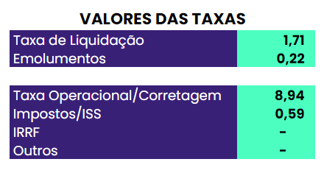

4) Caso na sua nota de corretagem tenha algum valor destacado que não tenha campo próprio para preenchimento na planilha, coloque o valor no campo Outros.

5) Caso apareça esse aviso como na imagem abaixo, você digitou alguma coisa errada e o valor das operações está divergente do valor dos ativos.

 |  | OBS: Não utilizar essa planilha para cálculo de day trade

